상품제안서
웨이브 극세사타올 | 상품코드: S28750

 |  |  |  |  |  |  | 02-713-8555 | www.synergygift.co.kr
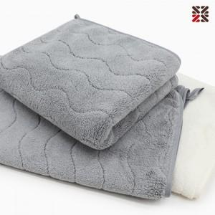

【상세/제작정보】 | <p>※ 타올 자수시 뒷면에 부직포 원단이 없습니다. 이로인한 원단 우글거림은 반품, 교환사유에 해당되지 않습니다.</p>

【인쇄/포장옵션】 | 자수 / 포장불가능

【공급단가】 | 수량 | 100~ | 300~ | 500~ | 1,000~ | 3,000~
*VAT별도 | 단가 | 2,990원 | 2,940원 | 2,870원 | 2,760원 | 2,640원

【상품 URL】 | https://www.synergygift.co.kr:443/src/goods_detail.php?gdno=28750

